Sayfa1
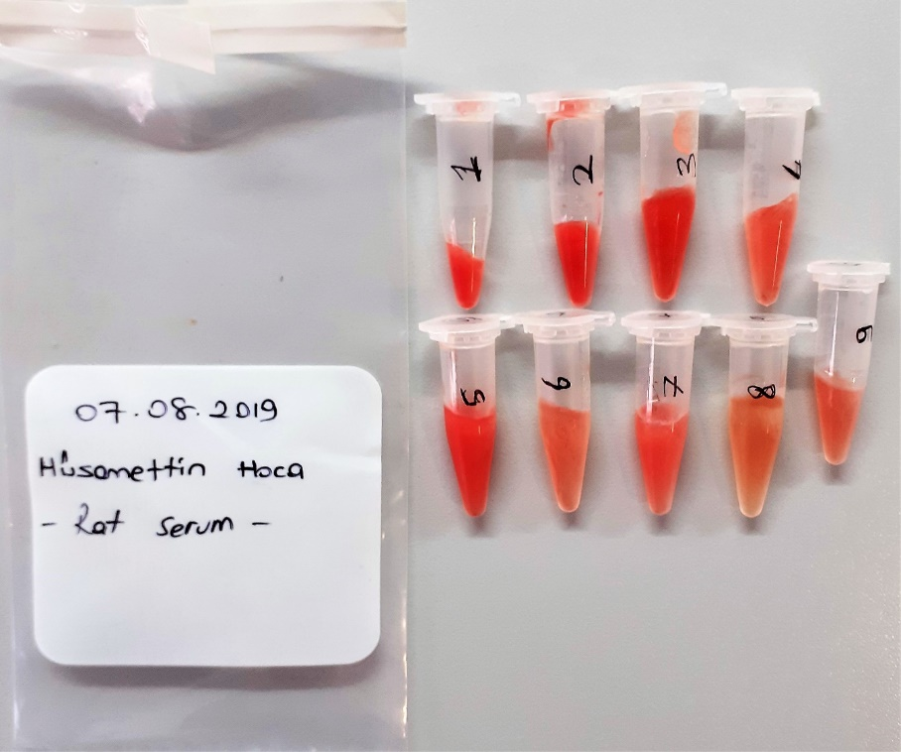
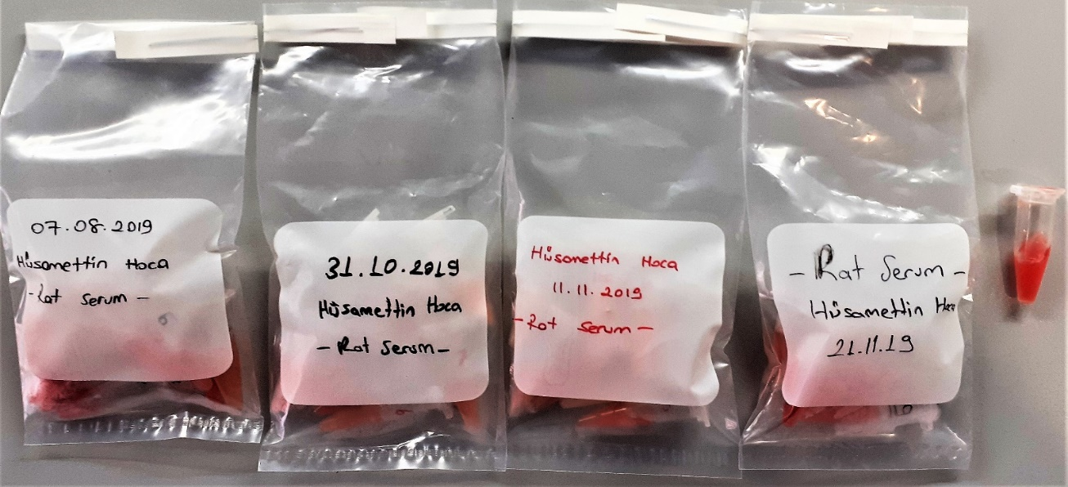
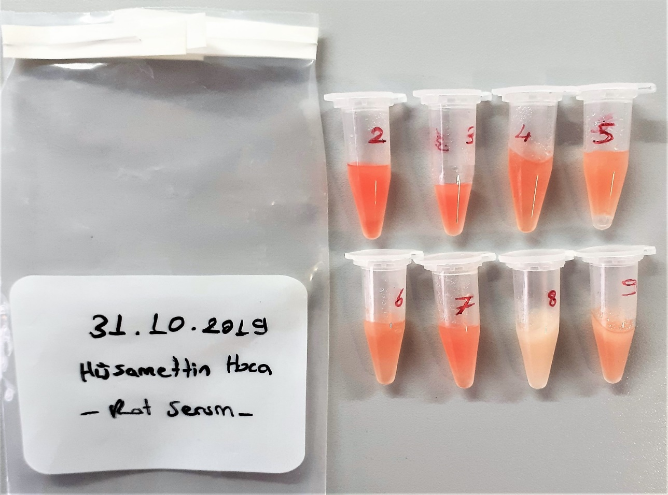
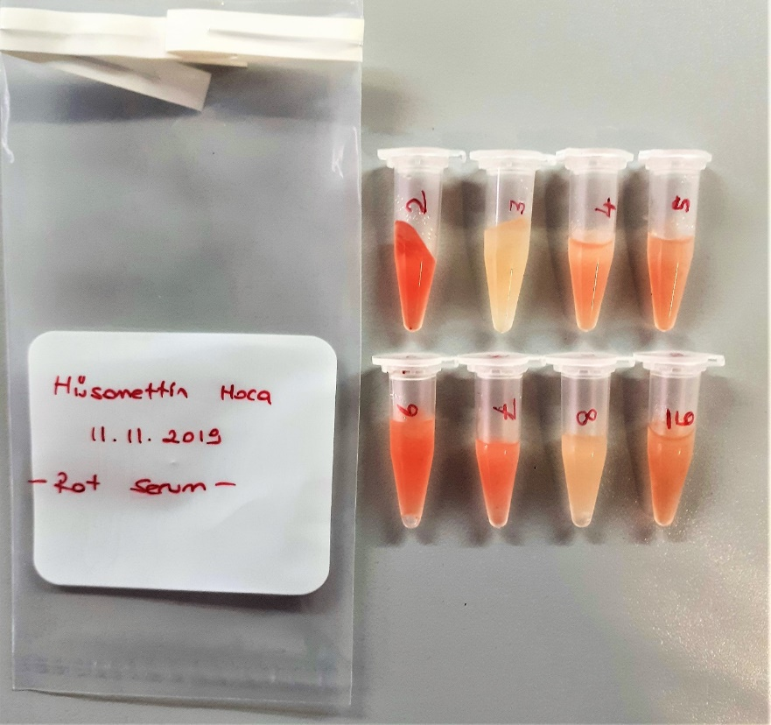
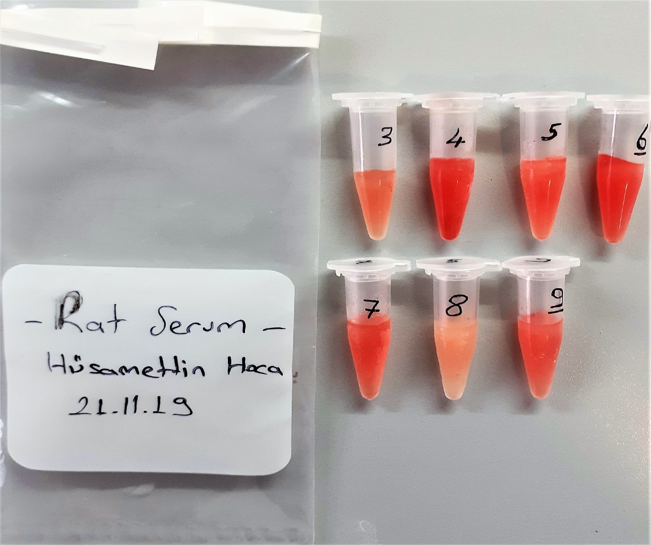
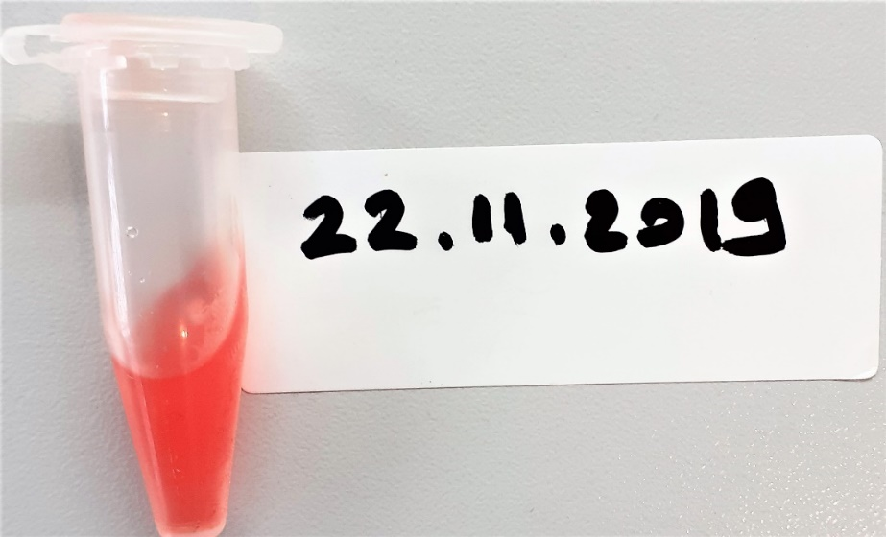
Numune Adı | CHOL(mg/dl) | HDL(mg/dl) | LDL(mg/dl) | TG(mg/dl) | ALT(U/L) | AST(U/L) | NOT
(GRUP-1)-1 | 64 | 27 | 11 | 96 | 79 | 186 | yüksek hemolizli
(GRUP-1)-2 | 71 | 23 | 12 | 118 | 80 | 321 | yüksek hemolizli
(GRUP-1)-3 | 60 | 38 | 13 | 141 | 62 | 170 | yüksek hemolizli
(GRUP-1)-4 | 52 | 30 | 14 | 102 | 58 | 75 | hemolizli | Bu çalışmada "Relassay" marka kitler kullanılmıştır.
(GRUP-1)-5 | 58 | 21 | 12 | 200 | 69 | 197 | yüksek hemolizli | Kullanılan cihaz: Mindray marka BS300 model tam otomatik biyokimya cihazı
(GRUP-1)-6 | 59 | 55 | 19 | 100 | 62 | 163 | hafif hemolizli
(GRUP-1)-7 | 67 | 40 | 20 | 145 | 76 | 159 | hemolizli
(GRUP-1)-8 | 44 | 27 | 14 | 49 | 351 | 371 | hafif hemolizli
(GRUP-1)-9 | 47 | 46 | 13 | 79 | 56 | 144 | hemolizli
(GRUP-2)-2 | 79 | 79 | 25 | 148 | 100 | 167 | lipemi
(GRUP-2)-3 | 83 | 63 | 26 | 242 | 59 | 140 | lipemi
(GRUP-2)-4 | 74 | 89 | 25 | 116 | 57 | 117 | hafif lipemi
(GRUP-2)-5 | 77 | 87 | 21 | 135 | 80 | 120 | hafif lipemi
(GRUP-2)-6 | 101 | 78 | 32 | 133 | 77 | 125 | hafif lipemi
(GRUP-2)-7 | 79 | 42 | 27 | 118 | 63 | 112 | hafif lipemi
(GRUP-2)-8 | 64 | 24 | 16 | 248 | 82 | 130 | lipemi
(GRUP-2)-9 | 68 | 76 | 18 | 69 | 59 | 83
(GRUP-3)-2 | 69 | 48 | 18 | 120 | 71 | 131 | hemolizli
(GRUP-3)-3 | 81 | 81 | 22 | 146 | 49 | 89 | hafif lipemi
(GRUP-3)-4 | 73 | 62 | 20 | 108 | 62 | 123 | hafif lipemi
(GRUP-3)-5 | 59 | 46 | 15 | 160 | 71 | 122 | lipemi
(GRUP-3)-6 | 79 | 64 | 23 | 98 | 72 | 121
(GRUP-3)-7 | 74 | 33 | 18 | 148 | 61 | 129 | hafif lipemi
(GRUP-3)-8 | 52 | 46 | 10 | 99 | 125 | 146 | lipemi
(GRUP-3)-9 | 56 | 58 | 12 | 77 | 95 | 130
(GRUP-4)-3 | 74 | 123 | 21 | 91 | 78 | 163 | hafif hemolizli
(GRUP-4)-4 | 76 | 41 | 18 | 176 | 96 | 176 | yüksek hemolizli
(GRUP-4)-5 | 68 | 22 | 16 | 295 | 95 | 153 | hemolizli
(GRUP-4)-6 | 94 | 45 | 24 | 163 | 114 | 221 | yüksek hemolizli
(GRUP-4)-7 | 92 | 78 | 25 | 116 | 61 | 146 | hemolizli
(GRUP-4)-8 | 54 | 19 | 14 | 173 | 85 | 122 | lipemi
(GRUP-4)-9 | 85 | 36 | 18 | 177 | 89 | 121 | hemolizli
(GRUP-5)-1 | 89 | 61 | 20 | 89 | 109 | 307 | yüksek hemolizli

